关系图
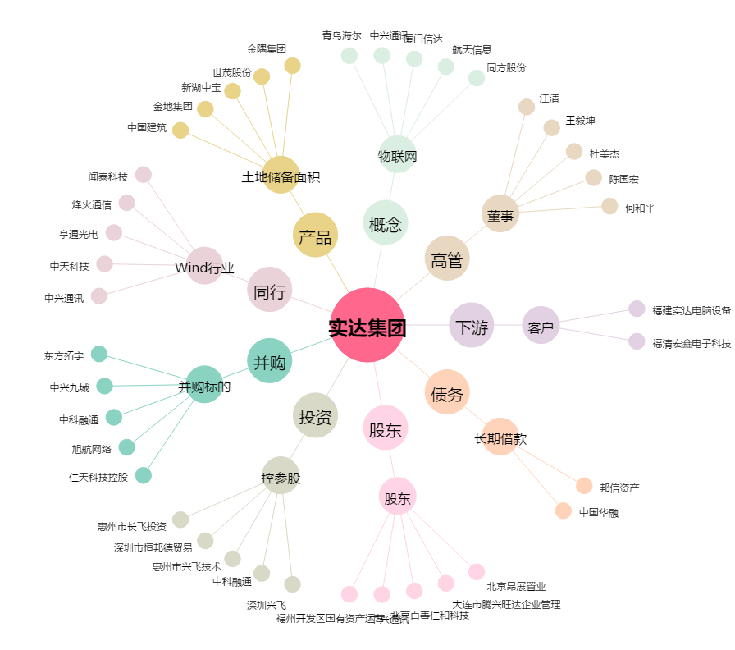
实达集团[600734.SH] - 关系概览图

